試算シート
令和6年度 荒川区国民健康保険料 試算シート
●この計算結果はあくまでもシミュレーションであり、実際の保険料と異なる場合があります。 正確な金額は納入通知書によりご確認ください。
●以下の条件に該当する場合は、正確な保険料が計算されないことがあります。
①年度途中で国民健康保険に加入・脱退された方がいる世帯 ②年度途中で40歳・65歳・75歳になる（なった）方がいる世帯
③分離課税・繰越控除等の申告をされた方がいる世帯 ④専従者控除または専従者給与のある方がいる世帯
⑤非自発的失業に係る保険料減額対象の方がいる世帯 ⑥65歳以上で公的年金等に係る所得がある方がいる世帯
⑦長期譲渡所得及び短期譲渡所得がある方がいる世帯 ⑧旧被扶養者（※２）がいる世帯
⑨特定同一世帯所属者（※１）がいる世帯
⑩給与等の収入金額が850万円を超え、同一生計配偶者もしくは扶養親族のいずれかが特別障害者である場合、または23歳未
満の扶養親族がいる場合
※１後期高齢者医療制度への加入により国民健康保険の資格を喪失した方で、引き続き同じ世帯に属する方
※２被用者保険（会社の社会保険や共済組合等をいい、国保組合を除く）の被保険者であった方が後期高齢者医療制度に加入し
たことにより、被用者保険の被扶養者から国民健康保険の加入者となった65歳以上の方

給与所得が
わからない方
確定申告書
をお持ちの方
[入力方法] 右記のリンクを参照してください。 |  |  |  |  |  | 各種書類をお持ちでない方 |  | 各種書類をお持ちの方
[世帯主について]
加入中（予定）の健康保険を選択し、色のついた項目を入力してください。
源泉徴収票
をお持ちの方
[世帯員について]
公的年金所得が
わからない方
色のついた項目を入力してください。
※入力に不足があると入力チェック欄がNGになります。

[世帯主について] |  | 「0」の場合は「0」と入力してください。 |  | 雑所得やそれ以外の所得でマイナスの場合は「－****(金額)」の形で入力してください。 |  |  |  |  |  | （単位：円）
加入中の保険を選択してください↓ | 年齢 （加入時） | 令和5年中の 給与所得金額 | 令和5年中の 公的年金等の 所得金額 | 令和5年中の 雑所得（公的年金以外） | 所得金額 調整控除 | それ以外の 所得金額 | 令和5年中の 総所得金額等 | 個人ごとの保険料 概算額（円/年） | 入力チェック

国民健康保険 |  |  |  |  | 0 |  | 0 |  | NG
[世帯員について] |  | 「0」の場合は「0」と入力してください。雑所得やそれ以外の所得でマイナスの場合は「－****(金額)」の形で入力してください。 ※6歳以下の被保険者の方については、減免判定のため令和7年4月1日時点の年齢を入力してください。
世帯員 （国保加入者のみ） | 年齢 （加入時） | 令和5年中の 給与所得金額 | 令和5年中の 公的年金等の 雑所得金額 | 令和5年中の 雑所得（公的年金以外） | 所得金額 調整控除 | それ以外の 所得金額 | 令和5年中の 総所得金額等 | 個人ごとの保険料 概算額（円/年） | 入力チェック | 未就学児 減免対象

1 |  |  |  |  | 0 |  | 0
2 |  |  |  |  | 0 |  | 0
3 |  |  |  |  | 0 |  | 0
4 |  |  |  |  | 0 |  | 0
5 |  |  |  |  | 0 |  | 0
6 |  |  |  |  | 0 |  | 0
7 |  |  |  |  | 0 |  | 0
8 |  |  |  |  | 0 |  | 0
均等割額軽減判定詳細へ
均等割額 軽減判定 | 判定不能

保険料詳細へ
《世帯の年間保険料概算額》
入力に不足があります
《世帯の月あたり保険料概算額》 ※月あたりの支払額は届出日等により異なります。
 |  |  | ※実際の保険料と異なる場合があります。

 |  |  |  |  | 保険料に関するお問い合わせ
 |  |  |  |  | 国保年金課国保資格係 TEL：０３-３８０２-３１１１ 内線 ２３７３～２３７６

試算結果詳細
入力表に戻る
【保険料詳細】 |  |  |  |  |  |  | （単位：円）
【世帯合計】 |  | 所得割額 |  | 均等割額 |  | 合計金額
①基礎賦課額 （医療分） |  | 0 |  | 49,100 |  | 49,100 |  | （最高限度額： |  | 65 | 万円）
②後期高齢者支援金等 賦課額（支援金分） |  | 0 |  | 16,500 |  | 16,500 |  | （最高限度額： |  | 24 | 万円）
③介護納付金賦課額 （介護分） |  | 0 |  | 0 |  | 0 |  | （最高限度額： |  | 17 | 万円）
 |  |  |  |  |  | 65,600

均等割額軽減判定詳細へ
【加入者別保険料詳細】 |  |  |  |  |  |  | （単位：円）
加入者 | ①基礎賦課額（医療分） |  | ②後期高齢者支援金等賦課額 （支援金分） |  | ③介護納付金賦課額（介護分） ※介護保険第2号被保険者（40歳から64歳）の方が対象 |  | 加入者 ごとの 保険料 概算額
 | 所得割額 | 均等割額 | 所得割額 | 均等割額 | 所得割額 | 均等割額 |  |  | 均等割額軽減判定 |  |  | 判定不能
 |  | 軽減判定後 の均等割額 |  | 軽減判定後 の均等割額 |  | 軽減判定後 の均等割額
 | 8.69% | 49,100 | 2.80% | 16,500 | 2.01% | 16,500
 |  | 49,100 |  | 16,500 |  | 16,500
世帯主 | 0 | 49,100 | 0 | 16,500 | 0 | 0 | 65,600
1 |  |  |  |  |  |  | 0
2 |  |  |  |  |  |  | 0
3 |  |  |  |  |  |  | 0
4 |  |  |  |  |  |  | 0
5 |  |  |  |  |  |  | 0
6 |  |  |  |  |  |  | 0
7 |  |  |  |  |  |  | 0
8 |  |  |  |  |  |  | 0

均等割額軽減判定
入力表に戻る
【均等割額軽減判定詳細】

保険料詳細へ
加入者数

給与所得者等の数

世帯所得合計額 | 円 |  | 均等割額軽減判定 | 判定不能
 |  |  |  | （単位：円）
 | ７割減額 | ５割減額 | ２割減額 | 減額なし
該当する所得基準 | 世帯主と加入者全員の世帯合計所得次の額以下の世帯 430,000円+（給与所得者等の数-1）×100,000円以下の世帯 | 世帯主と加入者全員の世帯合計所得が次の額以下の世帯 | 世帯主と加入者全員の世帯合計所得が次の額以下の世帯 | 左記の所得基準のいずれにも該当しない世帯
 |  | (295,000円×加入者数）＋430,000円+(給与所得者等の数-1）×100,000円 | (545,000円×加入者数）＋430,000円+(給与所得者等の数-1）×100,000円
該当所得基準額 （以下） |  |  |  | ―

給与所得換算表
入力表に戻る
 | 令和5年分 給与所得換算表

 | 給 与 収 入 |  | 1,628,000円 |  | ※令和5年分の給与収入を入力してください。

 | 給 与 所 得 |  | 1,076,800円 |  |  |  | ●「令和5年分 給与所得の源泉徴収票」の「給与所得控除後の金額」が空欄の場合は、
 |  |  |  |  |  |  | 「支払金額」を左の給与収入の欄に入力して計算した結果が給与所得です。
 |  |  |  |  |  | （単位：円）
 |  | 給与収入 |  |  | 給与所得の計算方法 | 給与所得 | ●２か所以上の事業所から給与を受け取っている場合は、それぞれの源泉徴収票の
 |  | 0 | ～ | 550,999 | 0円 |  | 「支払金額」を合計し、左の給与収入の欄に入力して計算した結果が給与所得です。
 |  | 551,000 | ～ | 1,618,999 | 給与収入－550,000円
 |  | 1,619,000 | ～ | 1,619,999 | 1,069,000円 |  | ●特定支出控除がある場合については対応していません。
 |  | 1,620,000 | ～ | 1,621,999 | 1,070,000円
 |  | 1,622,000 | ～ | 1,623,999 | 1,072,000円
 |  | 1,624,000 | ～ | 1,627,999 | 1,074,000円
 | 該当 | 1,628,000 | ～ | 1,799,999 | A×2.4＋100,000円 | 1,076,800
※ |  | 1,800,000 | ～ | 3,599,999 | A×2.8－80,000円
 |  | 3,600,000 | ～ | 6,599,999 | A×3.2－440,000円
 |  | 6,600,000 | ～ | 8,499,999 | 給与収入×90%－1,100,000円
 |  | 8,500,000 | ～ |  | 給与収入－1,950,000円
 | ※ A=給与収入÷4 （1000円以下を切り捨てます。）

公的年金所得換算表
入力表に戻る
令和5年分 公的年金所得換算表
（公的年金等に係る雑所得以外の合計所得金額が1,000万円以下のみ換算できます。）

年齢 | 65歳 | ※令和6年1月1日現在の年齢を入力してください。

公的年金収入 |  | 2,520,000円 |  | ※令和5年分の公的年金収入を入力してください。 |  | ●「令和5年 源泉徴収票」の「支払金額」を左の公的年金収入の欄に入力して計算した結果が公的年金所得です。

公的年金所得 |  | 1,420,000円 |  |  |  | ●公的年金収入が２か所以上ある場合は、「支払金額」を合計し、左の公的年金収入の欄に入力して計算した
 |  |  |  |  |  | 結果が公的年金所得です。
【令和6年1月1日現在で65歳以上の方】 |  |  |  |  | （単位：円）
 | 公的年金収入 |  |  | 公的年金所得の計算方法 | 公的年金所得 | ●遺族年金及び障害年金は非課税であるため、「支払金額」には合計しないでください。
 | 0 | ～ | 1,100,000 | 0円
該当 | 1,100,001 | ～ | 3,300,000 | 年金収入－1,100,000円 | 1,420,000 | ●公的年金等に係る雑所得以外の合計所得金額が1,000万円以下のみ換算できます。1,000万円を超える場合は
 | 3,300,001 | ～ | 4,100,000 | 年金収入×75%－275,000円 |  | このシートでは換算できません。
 | 4,100,001 | ～ | 7,700,000 | 年金収入×85%－685,000円
 | 7,700,001 | ～ | 10,000,000 | 年金収入×95%－1,455,000円
 | 10,000,001 | ～ |  | 年金収入－1,955,000円
 |  |  |  | .
【令和6年1月1日現在で65歳未満の方】 |  |  |  |  | （単位：円）
 | 公的年金収入 |  |  | 公的年金所得の計算方法 | 公的年金所得
 | 0 | ～ | 600,000 | 0円
 | 600,001 | ～ | 1,300,000 | 年金収入－600,000円
 | 1,300,001 | ～ | 4,100,000 | 年金収入×75%－275,000円
 | 4,100,001 | ～ | 7,700,000 | 年金収入×85%－685,000円
 | 7,700,001 | ～ | 10,000,000 | 年金収入×95%－1,455,000円
 | 10,000,001 | ～ |  | 年金収入－1,955,000円

源泉徴収票
入力表に戻る

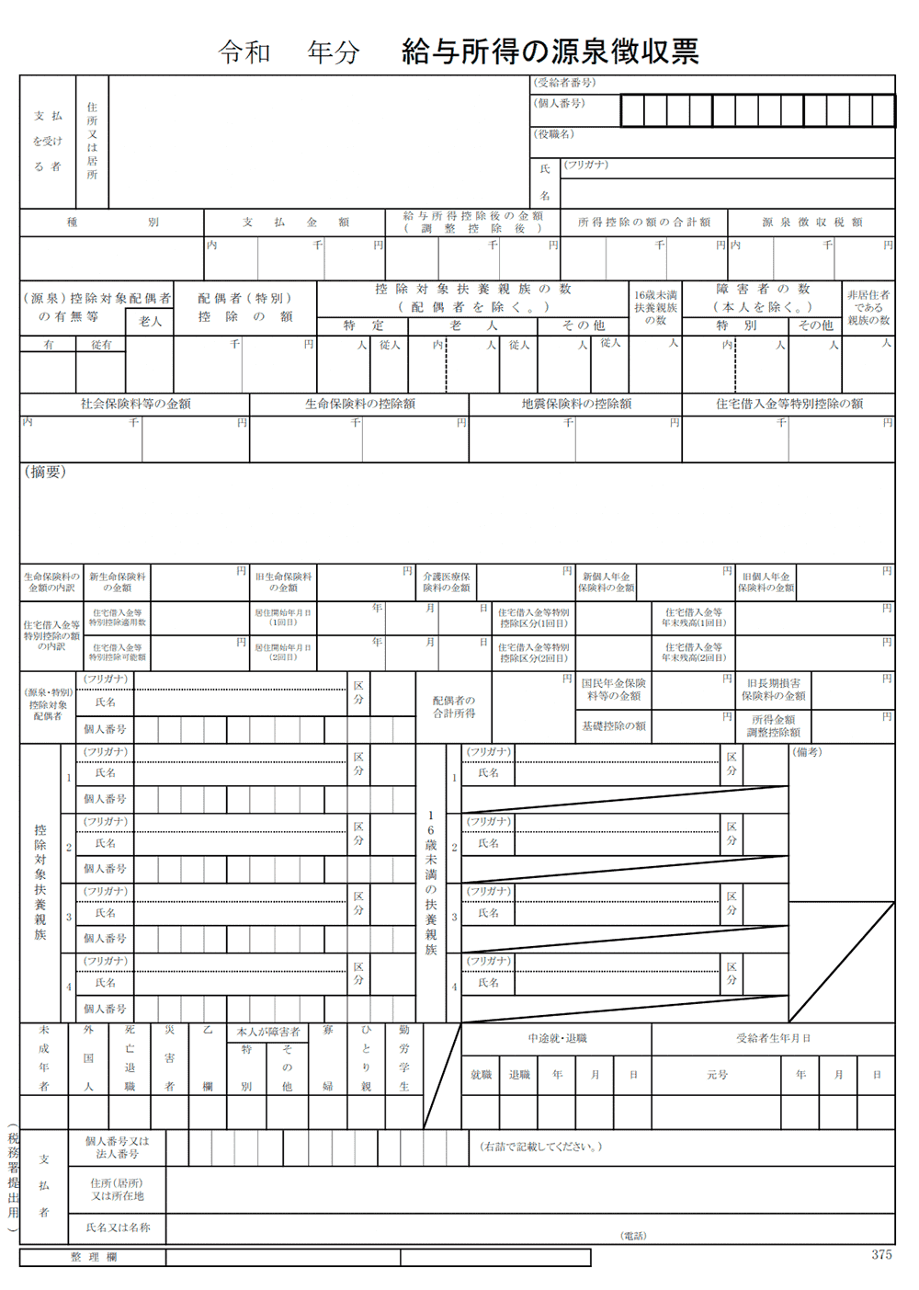
令和 年分

「給与所得控除後の金額」が
計算シートの「令和5年中の
給与所得金額」になります

確申
入力表に戻る

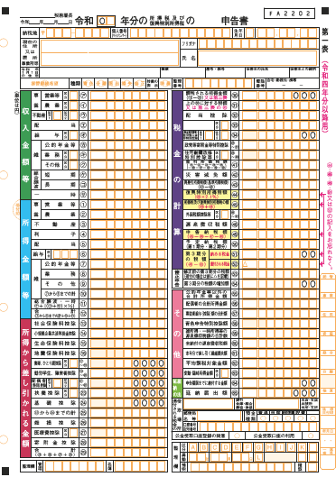

給与収入がある方は、オの給与の金額を「給与所得換算表」に入力し、算出された所得額を計算シートの「令和5年中の給与所得金額」に入力してください。

給与所得換算表

公的年金等の所得がある方は、
⑦の「公的年金等」の所得額を計算シートの「令和5年中の公的年金等の雑所得金額」に入力してください。

給与所得、年金所得以外の所得は計算シ－トの「それ以外の所得金額」に入力してください。

